기타이용안내설정
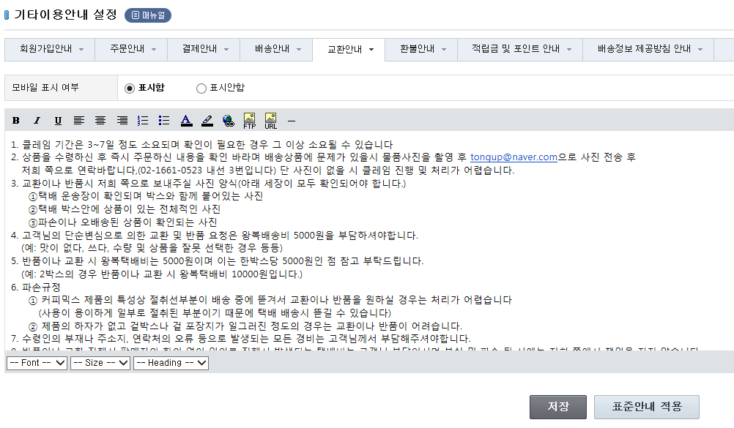
기타이용안내 설정
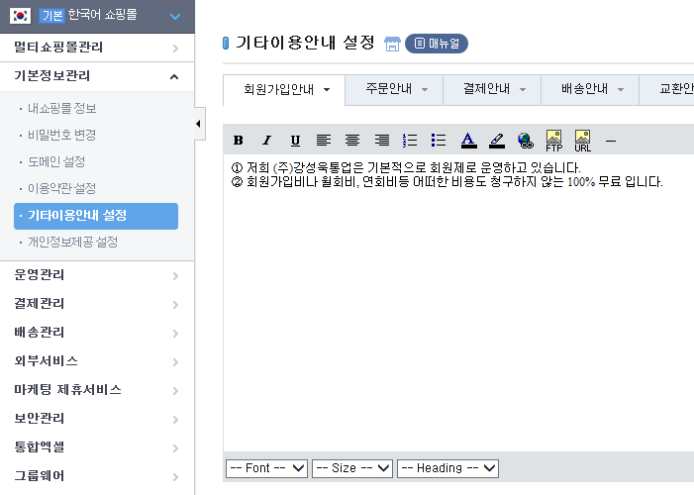

 | 회원가입안내

 | 배송안내
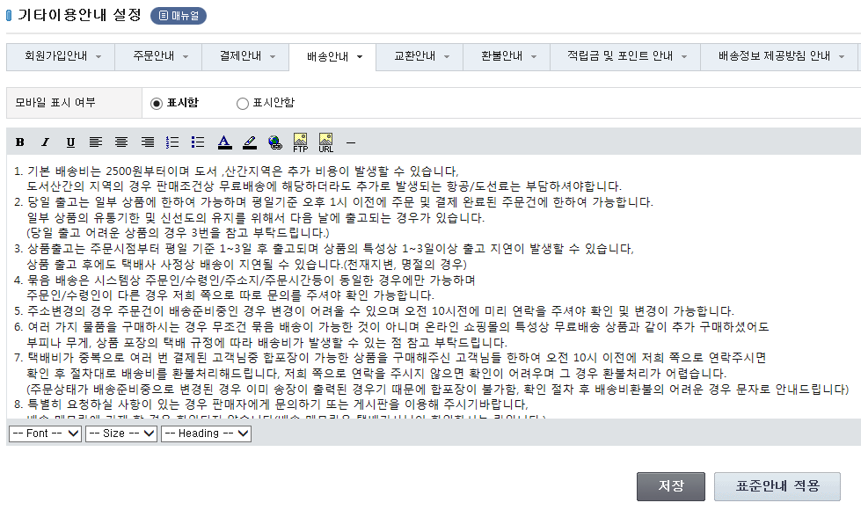

 | 교환안내

상점관리
배송/반품 설정
 | 기본 배송 방법 및 배송비에 대한 설정을 한다. - 기본 배송비를 2500원으로 설정한다.
 | Excel를 통한 개별 배송비 설정은 아래에서 진행
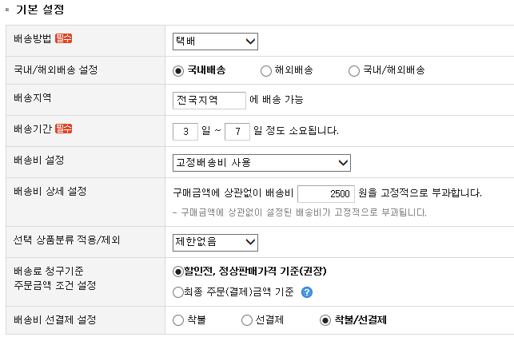

 | Excel를 통해 상품 개별적으로 배송비 설정시 사용함으로 설정

 | 배송에 대한 추가 설명이 필요한 경우 표시할 text 추가

 | 반품주소 설정 - 필수 항목임

지역별 배송비 설정
 | 제주 및 도서지역에 대한 추가 배송비 설정
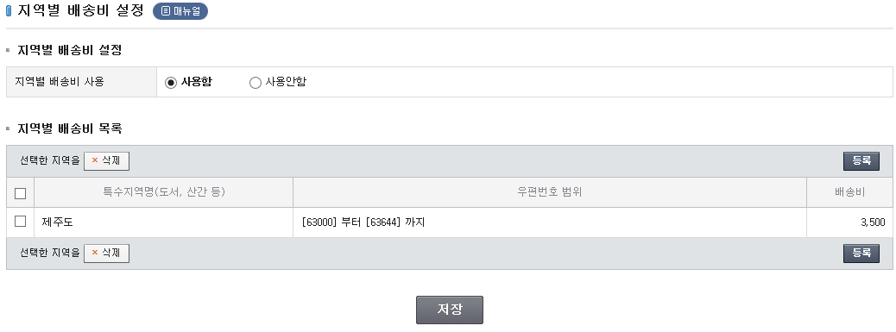

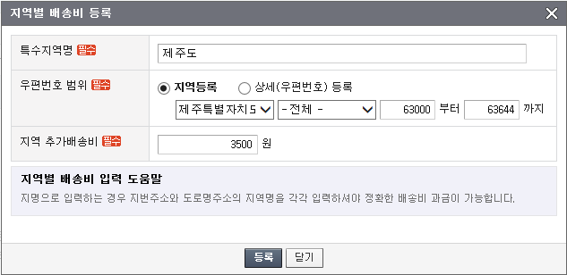

 |  | 상품결제안내 내용

